Pilona 3
PILONA 3

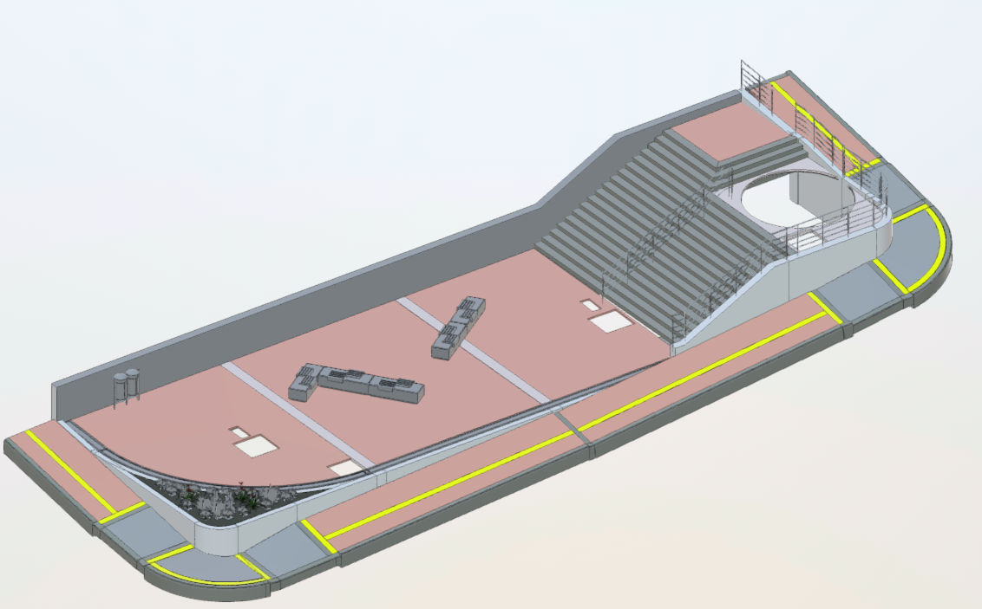

Pilona 4
PILONA 4

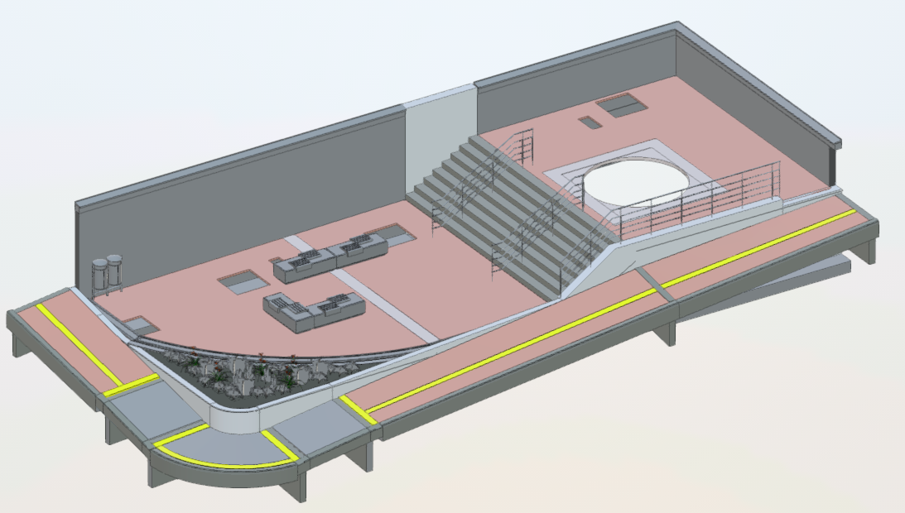

Pilona 5
PILONA 5

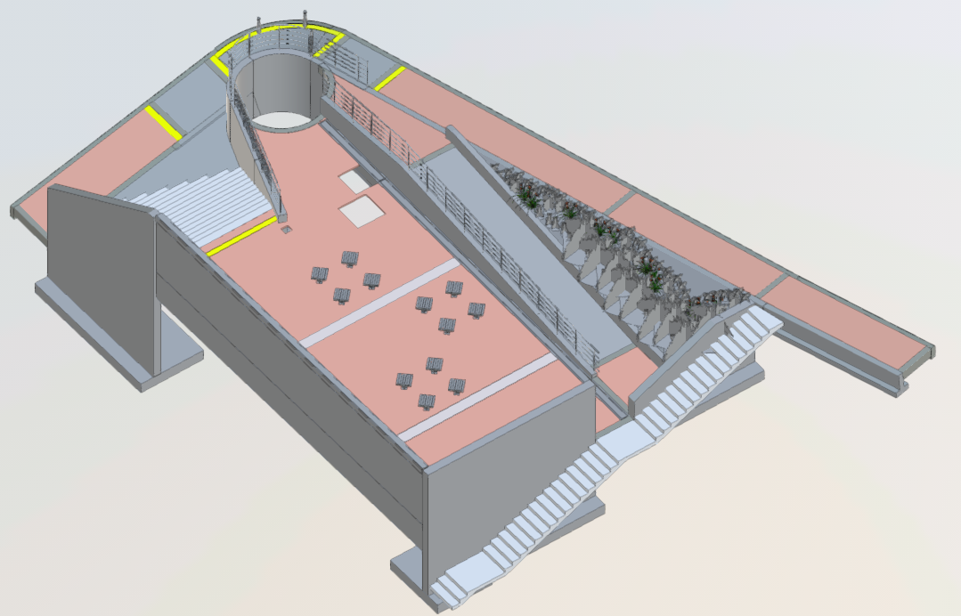

Pilona 6
PILONA 6

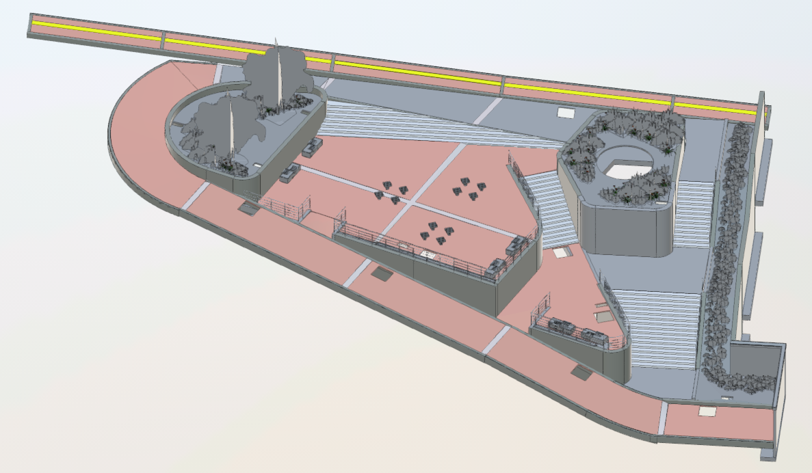

Pilona 8
PILONA 8

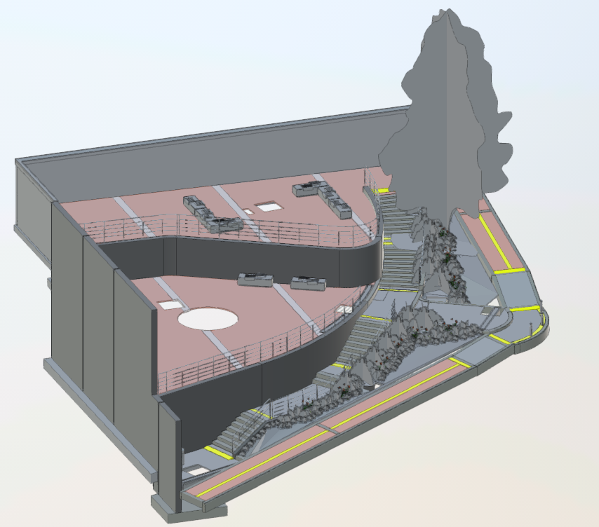

Pilona 9
PILONA 9

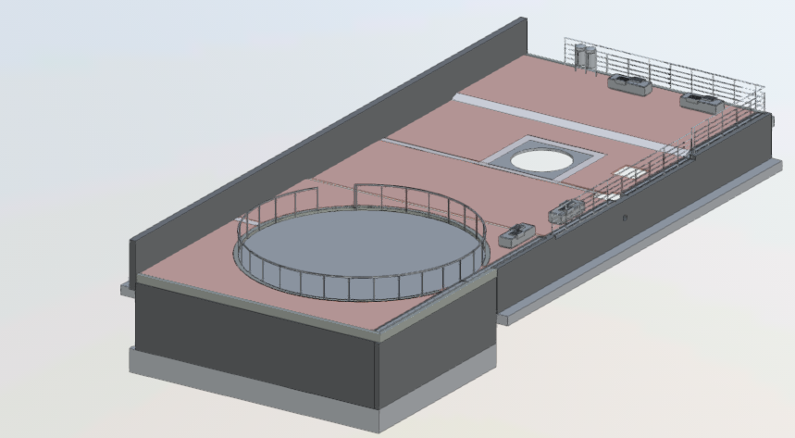

Pilona 14
PILONA 14

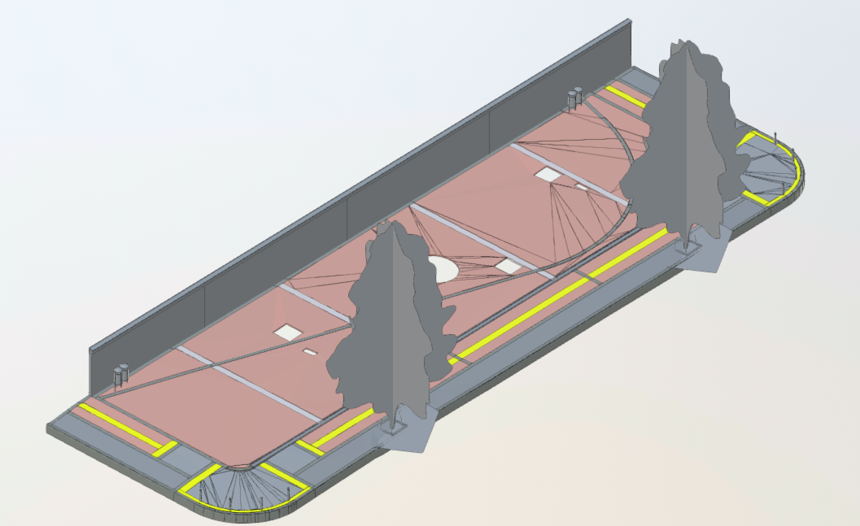

Pilona 15
PILONA 15

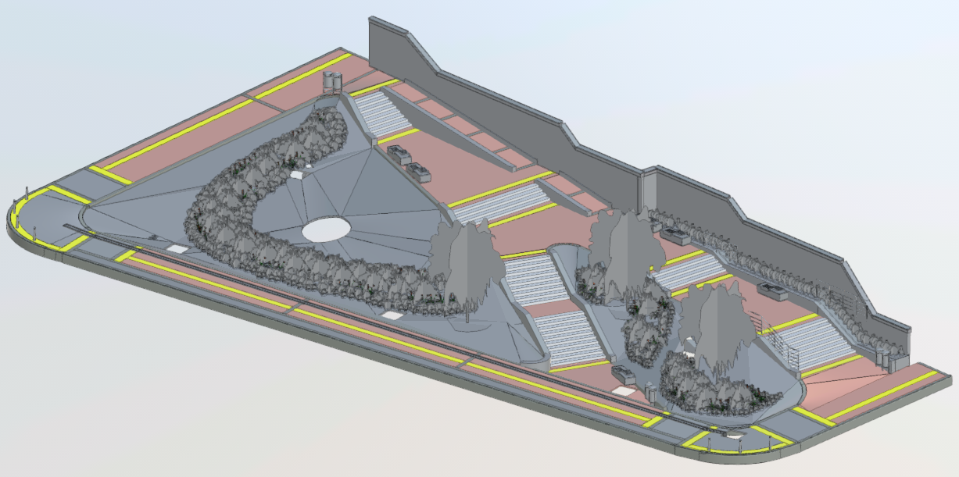

Pilona 17
PILONA 17

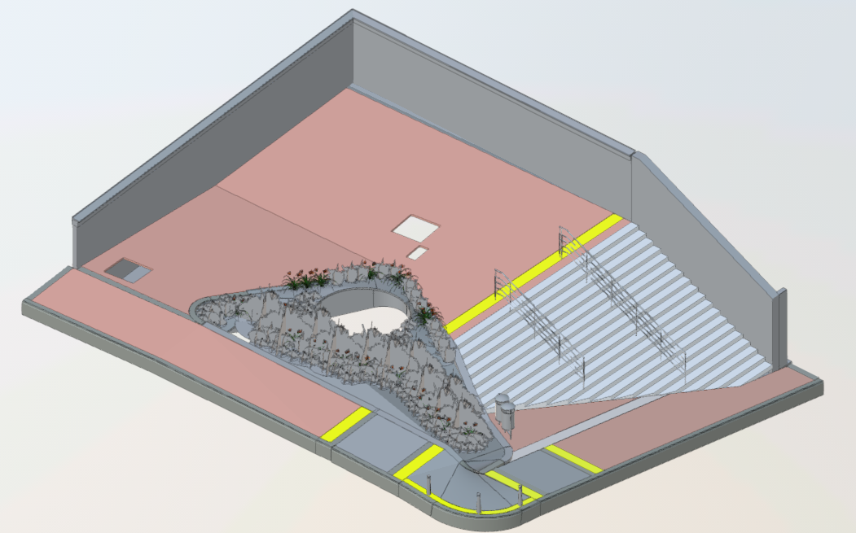

Pilona 18
PILONA 18

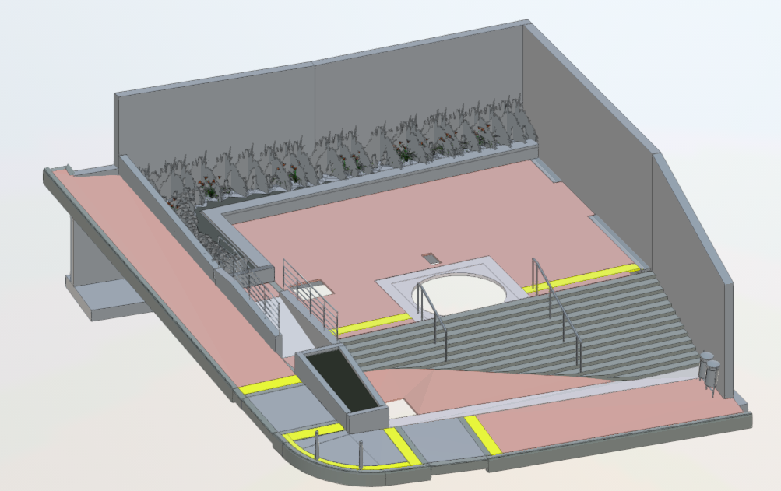

Pilona 19
PILONA 19

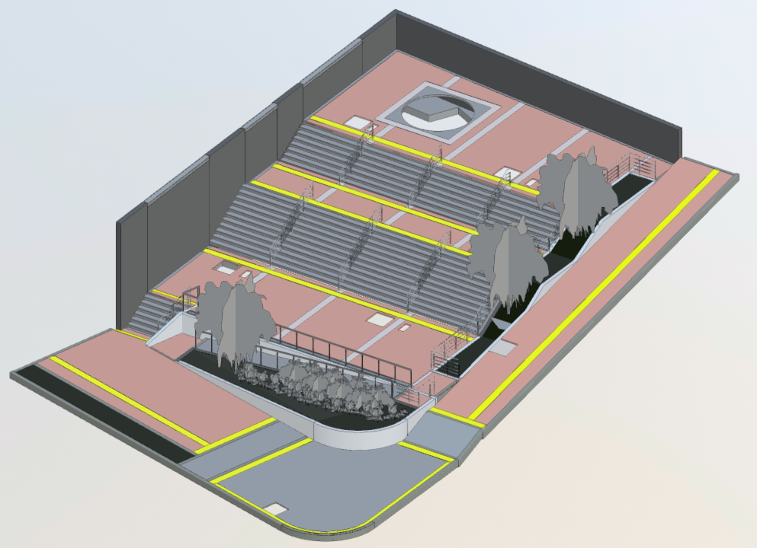

Pilona 20
PILONA 20

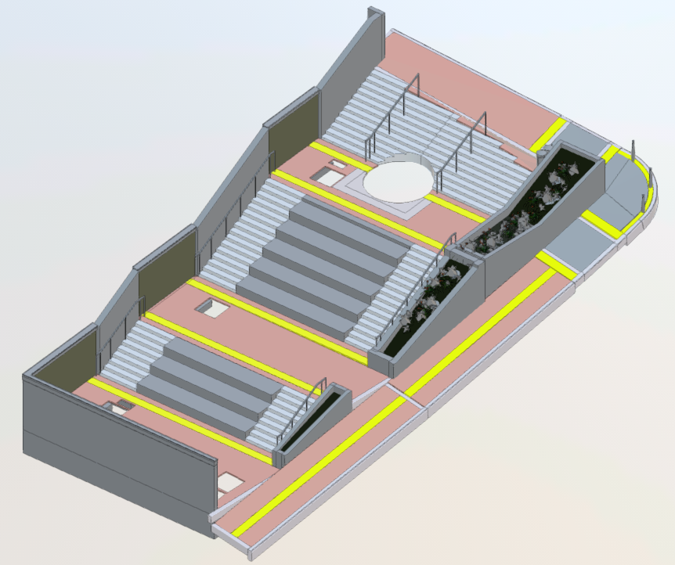

Pilona 21y Pilona 22
PILONA 21 y PILONA 22

